Theo hướng dẫn UBND
TT | Tên thiết bị | Thông số kỹ thuật | Hình ảnh | Đơn vị | Số Lượng | Đơn giá | Thành tiền | Ghi chú
1 | Hệ thống xếp hàng tự động | KIOSK + Computer • Màn hình: 22" LED touch screen, 1920*1080 Full HD, 16:9. • Cảm ứng: Điện dung đa điểm, 10 điểm cùng lúc. • Máy tính: Loại máy bộ chuyên dụng, có chứng nhận hợp quy • Intel® Core™ i3/ 8GB /SSD 256GB. Máy in nhiệt (1) • Công nghệ in nhiệt trực tiếp, điều khiển mở nắp thay giấy bằng mô tơ điện tự động • Mật độ điểm 8 dots/mm, Độ phân giải 576 dots/line, Chiều dài in 100Km, Phương pháp cắt trượt (Sliding), Điện áp hoạt động DC24V ±10%. Kết nối USB • Khổ giấy 80mm/ Tốc độ in 250mm/s, cắt giấy tự động, Có dải LED bar 80mm tại cửa nhà giấy, nhấp nháy khi in xong để báo với người dùng, thay giấy phía trước. Camera nhận diện khuôn mặt (2) • Cảm biến hình ảnh 4MP CMOS (2K 2560 x1440P @30/25fps) • Ống kính cố định (3.6mm), DFOV: 88° / 0.1Lux @ (F1.2, 5VDC (USB), Tích hợp Mic, chống ồn thông minh • AGC tự điều chỉnh ánh sáng Đầu đọc Qrcode (3) • Loại máy: 1D, 2D. Quét mã CCCD, quét QR code, Quét mã vạch,… • Cảm biến ảnh: 640×480 CMOS • Chiếu sáng: Đèn LED • Kết nối: USB, USB COM, USB-POS • Độ tương phản in tối thiểu ≥20% * Đọc CCCD thẻ Chip (4) - Đọc CCCD bằng một động tác và giải mã tiếng việt - Có khả năng phát hiện thẻ giả, thẻ sao chép. - Xác thực CCCD với cổng thông tin của BCA. • Điện áp hoạt động: 5V | 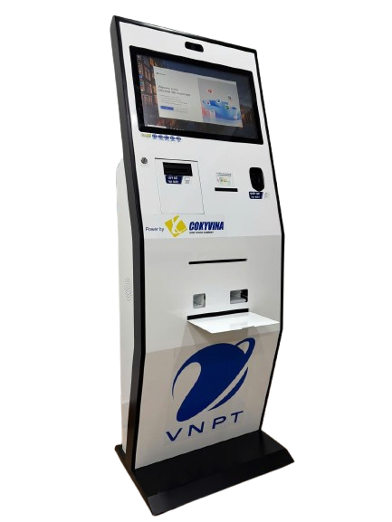 | Bộ | 1 | 153,393,460 | 153,393,460 | Hệ thống áp dụng cho 4 quầy, Bao gồm: - Kiosk lấy số thứ tự tự động - Hệ thống hiển thị số thứ tự bảng LED (4 quầy) - Thiết bị màn hình cảm ứng đánh giá kết quả tại quầy (4 quầy) - Hệ thống màn hình hiển thị điều tiết trung tâm - Hệ thống âm ly - Hệ thống loa thông báo - Phần mềm: Bộ Giải pháp Phần mềm đánh giá sự hài lòng, xếp hàng tự động, tra cứu thông tin
2 | Thiết bị tra cứu thông tin (TTHC) | 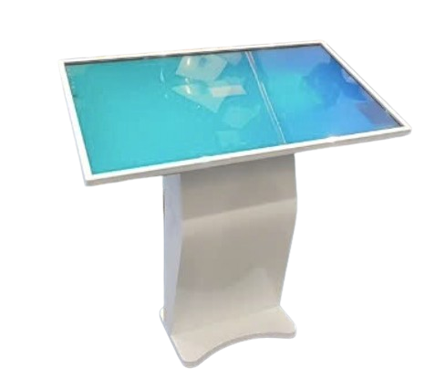 'Máy Kiosk tra cứu 55 inch Màn hình: • Kích thước màn hình: 55" TFT LCD, • Độ phân giải: 2K • Độ Sáng: 450cd/m2 • Độ tương phản 1000:1 • Góc hiển thị: 16:9 / H/V: 170/170 • Tốc độ phản hồi: ≤ 6 ms • Độ tương phản 5000:1 • Tuổi tho: Hơn 70,000 hrs. • Mạng LAN: Intel® Ethernet 100/1000 Mbps • Công nghệ cảm ứng: Cảm ứng đa điểm IR • Có kính cường lực phía trước bảo vệ màn hình. Máy tính điều khiển: • Intel® Core™ i5-10400 • RAM 16GB • SSD 256GB Kết nối trong và ngoài • Kết nối trên PC: 5x USB (Type-A) 01 x USB Type-C); HDMI, PCIE*16 • Kết nối ngoài vỏ máy: : Cổng mạng dây RJ-45 port; Cổng USB 2.0; cổng HDMI; Ngõ cắm nguồn AC 220V |  | Bộ | 1 | 60,324,000 | 60,324,000

